Sheet1
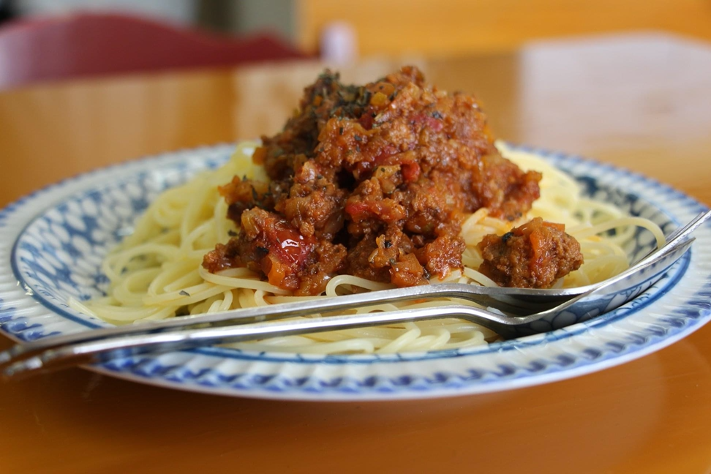
ボロネーゼ
 |  | 10 | 人前 | ←ここに数字を入れると必要分の材料が自動計算されます。

材料
＜ソース分のみ＞
a | 玉ねぎ | 2 | 個
 | セロリ | 1 | 本
 | にんじん | 0.5 | 本
 | にんにく | 0.5 | 個
 | 塩 |  | ひとつまみ
 | オリーブオイル | 50 | ml
b | 合い挽き肉（お店では牛／豚：２／８） | 600 | g
 | 乾燥バジル（みじん切り） |  | 適量
 | 乾燥オレガノ（みじん切り） |  | 適量
 | 乾燥タイム（パウダー） |  | お好み
 | 乾燥ローズマリー（パウダー） |  | お好み
 | 粗挽きブラックペッパー |  | 適量
 | 赤ワイン（メルロー種がおすすめ） | 100 | ml
 | トマト缶 ホール（400g） | 1 | 缶
 | オリーブオイル（マリネ用、フライパン用それぞれ） | 30 | ml
c | クレイジーソルト（なければ塩） |  | 適宜調整
 | 乾燥バジル（みじん切り） |  | お好み
 | 乾燥オレガノ（みじん切り） |  | お好み
作り方（工程）
1 | (a)の玉ねぎ、セロリ、人参、ニンニクをみじん切りにする
 | (玉ねぎ、セロリ、人参は5mm角、ニンニクは1mm角程度)

2 | 冷たい鍋に(a)のニンニクとオリーブオイルを入れ弱火で火にかける

3 | ニンニクの香りが立ってきたら鍋に(a)の玉ねぎ、セロリ、人参を入れ
 | 少量の塩を入れて、少しだけ火力を上げ(中火までいかないくらい)
 | 2時間ほど加熱 ※塩は味付け目的ではなく浸透圧で野菜の水分を抜くため

4 | (b)のひき肉、スパイスをボールなどに入れ粘り気が出るまでこね、
 | 白っぽくなってきてから赤ワインとオリーブオイルを入れ再度こねマリネする。
 | ※30分以上寝かせると良い

5 | (3)の鍋の出来上がるタイミングと合わせて、別な鍋(ちょっと深いフライパン)に
 | オリーブオイルを引き、強火で火にかけて温まってから(4)のひき肉を入れる。
 | (できるだけフライパンに敷き詰め、大きなハンバーグを作るイメージ)
 | ※注意 しっかり焼き色がつくまで触らない

6 | 焼き色がついたらひっくり返し同じように焼き色がつくまで焼く。

7 | 軽くひき肉を崩して赤ワインを入れる(火が上がる場合があるので注意)

8 | アルコール臭さが飛んだらトマト缶を入れ、水分がある程度飛んだら(3)の鍋に
 | 加える。

9 | (3)と(8)が一緒になった鍋にスパイスを入れ、クレイジーソルト(塩)で
 | 味を整えて中火で2時間ほど加熱し、水分が飛んできたら完成。

※ | お好みのパスタを塩分濃度1%のお湯で規定の時間茹でてお皿に盛ったら完成。

